230413
業 務 日 報

氏 名 | キムウンジ | 作 成 日 | 2023.04.13
業 務 内 容 |  |  | 備考
- 수업 참여 - 팀 회의 진행 프로젝트 팀 명 / 주제 선정 /레퍼런스 사이트 서치 / 역할 분담 / 회의록 폼 및 일일 업무 일지 폼 제작 역할 분담 강한별 : 팀장 (전체 업무 분담및 지시) 권혁현 : 환경설정 및 프로토타입 설계 권담비 : 서기 및 UI디자인 , DBA 김은지 : 부팀장, 서기 및 UI디자인 소순영: 기술지원 - 로고 서치 - git : 첫 커밋 완료 - 授業参加 - チーム会議進行 プロジェクトチーム名/テーマ選定/リファレンスサイトサーチ/役割分担/議事録フォームおよび日替わり業務日誌フォーム制作 役割分担 代表：キムウンジ リーダー：カンハンビョル DBA：グォンダンビ 書記、UIデザイナー： キムウンジ、グォンダンビ 技術支援：ソスンヨン 環境設定、プロトタイプ作成：グォンヒャクヒャン - logo サーチ - さいしょ git commit

明日の目標
-개발 환경 세팅 및 요구사항 분석 정리 - 開発環境のセッティング及び要求事項の分析整理

※ 業務日報は毎日チーム長へ提出してください。

業 務 日 報

氏 名 | キムウンジ | 作 成 日 | 2023.4.14
業 務 内 容 |  |  | 備考
- 수업 참여 - 팀 회의 진행 - 요구사항 정의서 작성 - 메인 요구사항 위주로 정리 - 팀 회의를 통해 30개의 후보 중 3개의 후보를 선정하여 로고 레퍼런스 선정 - 로고제작 - 授業参加 - チーム会議進行 - 要求事項定義書の作成 - メイン要求事項を中心に整理 - チーム会議を通じて30の候補の中から3つの候補を選定し、ロゴリファレンスを選定 - ロゴ製作

明日の目標
-로고 제작 및 요구사항 분석 정리 -ロゴ製作及び要求事項分析整理

※ 業務日報は毎日チーム長へ提出してください。

業 務 日 報

氏 名 | キムウンジ | 作 成 日 | 2023.4.17
業 務 内 容 |  |  | 備考
- 수업 참여 -정보처리기사 시험 공부 - 授業参加 - 情報処理技師 試験勉強

明日の目標

※ 業務日報は毎日チーム長へ提出してください。

業 務 日 報

氏 名 | キムウンジ | 作 成 日 | 2023.4.18
業 務 内 容 |  |  | 備考
- 수업 참여 -정보처리기사 시험 공부 - 授業参加 - 情報処理技師 試験勉強

明日の目標

※ 業務日報は毎日チーム長へ提出してください。

業 務 日 報

氏 名 | キムウンジ | 作 成 日 | 2023.4.19
業 務 内 容 |  |  | 備考
- 수업 참여 -정보처리기사 시험 공부 - 授業参加 - 情報処理技師 試験勉強

明日の目標

※ 業務日報は毎日チーム長へ提出してください。

業 務 日 報

氏 名 | キムウンジ | 作 成 日 | 2023.4.20
業 務 内 容 |  |  | 備考
- 수업 참여 -정보처리기사 시험 공부 - 授業参加 - 情報処理技師 試験勉強

明日の目標

※ 業務日報は毎日チーム長へ提出してください。

業 務 日 報

氏 名 | キムウンジ | 作 成 日 | 2023.4.21
業 務 内 容 |  |  | 備考
- 수업 참여 -정보처리기사 시험 공부 - 授業参加 - 情報処理技師 試験勉強

明日の目標

※ 業務日報は毎日チーム長へ提出してください。

業 務 日 報

氏 名 | キムウンジ | 作 成 日 | 2023.4.24
業 務 内 容 |  |  | 備考
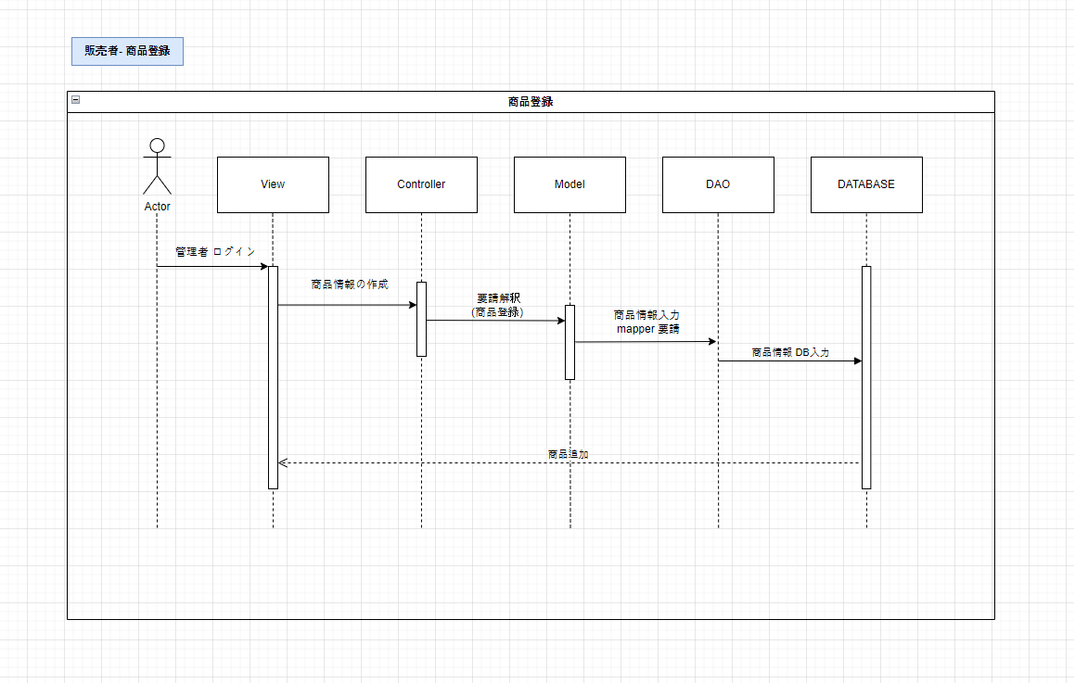 수업 참여 회의 진행 안건 : 시퀀스 다이어그램 작성 각각 기능별로 분담하여 시퀀스 다이어그램을 작성 授業参加 会議進行 案件:シーケンス図の作成 それぞれ機能別に分担してシーケンス図を作成

明日の目標

※ 業務日報は毎日チーム長へ提出してください。

業 務 日 報

氏 名 | キムウンジ | 作 成 日 | 2023.4.25
業 務 内 容 |  |  | 備考
수업 참여 회의 진행 안건 : 데이터베이스 설계 공통 회의를 진행하며 전체 기능에 관한 DB설계 구성 테이블 및 키 지정 授業参加 会議進行 案件:データベース設計 共通会議を行い、全機能に関するDB設計 構成テーブルおよびキー指定

明日の目標

※ 業務日報は毎日チーム長へ提出してください。

氏 名 | キムウンジ | 作 成 日 | 2023.4.26
業 務 内 容 |  |  | 備考
수업 참여 회의 진행 안건 : 데이터베이스 설계 공통 회의를 진행하며 전체 기능에 관한 DB설계 구성 테이블 및 키 지정 授業参加 会議進行 案件:データベース設計 共通会議を行い、全機能に関するDB設計 構成テーブルおよびキー指定

明日の目標

※ 業務日報は毎日チーム長へ提出してください。

氏 名 | キムウンジ | 作 成 日 | 2023.4.27
業 務 内 容 |  |  | 備考
수업 참여 회의 진행 안건 : 데이터베이스 설계 공통 회의를 진행하며 전체 기능에 관한 DB설계 구성 테이블 및 키 지정 授業参加 会議進行 案件:データベース設計 共通会議を行い、全機能に関するDB設計 構成テーブルおよびキー指定

明日の目標

※ 業務日報は毎日チーム長へ提出してください。

氏 名 | キムウンジ | 作 成 日 | 2023.4.28
業 務 内 容 |  |  | 備考
수업 참여 회의 진행 안건 : 데이터베이스 설계 공통 회의를 진행하며 전체 기능에 관한 DB설계 구성 테이블 및 키 지정

明日の目標

※ 業務日報は毎日チーム長へ提出してください。

氏 名 | キムウンジ | 作 成 日 | 2023.05.01
業 務 内 容 |  |  | 備考
수업 참여 회의 진행 안건 : 데이터베이스 설계 공통 회의를 진행하며 전체 기능에 관한 DB설계 구성 테이블 및 키 지정

明日の目標

※ 業務日報は毎日チーム長へ提出してください。

氏 名 | キムウンジ | 作 成 日 | 2023.05.02
業 務 内 容 |  |  | 備考
수업 참여 회의 진행 안건 : 데이터베이스 설계 공통 회의를 진행하며 전체 기능에 관한 DB설계 구성 테이블 및 키 지정

明日の目標

※ 業務日報は毎日チーム長へ提出してください。

